基本項目（入力シート）
シートの保護は解除しないでください
基本項目
項 目 | 記載内容 | 記載例
申請日 |  | 令和5年8月4日
申請者名（法人名） |  | 株式会社静岡
申請者郵便番号（法人郵便番号） |  | 0123456（ハイフン不要）
申請者住所（法人住所） |  | 静岡県静岡市葵区○○1-2-3
法人代表者職種・氏名 |  | 代表取締役 清水 一郎
担当者氏名 |  | 静岡 太郎
担当者所属 |  | 株式会社静岡総務課
担当者連絡先（電話） |  | 012-3456-7890
担当者連絡先（メールアドレス）
振込先金融機関名 |  | 葵銀行 | 支援金の振込先についての情報を入力ください。 振込先は、申請者（法人等）が名義である口座に限ります。 金融機関コード、支店コード、口座番号は半角数字で入力してください。 口座ｶﾅは通帳表紙裏面に記載のｶﾅを半角ｶﾅで入力してください。
振込先金融機関コード |  | 1234
振込先支店名 |  | 駿河支店
振込先支店コード |  | 123
振込先口座種別 |  | 普通
振込先口座番号 |  | 0123456
振込先口座名義 |  | 株式会社静岡
振込先口座ｶﾅ |  | ｶ)ｼｽﾞｵｶ

申請書別紙（入力シート）
別途、静岡県が実施する支援金制度への申請を必ず実施してください！
シートの保護は解除しないでください
 | 社会福祉施設等物価高騰対策支援金内訳書（障害福祉サービス等施設分）

 | 法人等名称 | 0

 | 種別 | 事業所名 | 事業所番号 | 事業開始日 | 延べ利用者数 | 開所日数 | 平均利用者数 | 支援金額 | 支援金額 | 運営月数 | 支援金額
 |  |  |  | ※令和５年11月1日以降に | ※１ | ※２ |  | 単価 | （月額）
 |  |  |  | 事業を開始した場合のみ入力 | A人 | B日 | C（=A/B）人 | D円 | E（=C*D）円 | F月 | G（=E*F）円
1
2
3
4
5
6
7
8
9
10
11
12
13
14
15
16
17
18
19
20
21
22
23
24
25
26
 | 計 |  |  |  |  |  |  |  | 0 |  | 0
 | ※１ 「延べ利用者数」
 | 〇申請日の属する月の３月前の１月間の延べ利用者数を入力してください。（国保連からの決定額内訳書の日数欄に記載の数（一部事業を除く））
 | ○入所日及び退所日の当日も、利用者数としてカウントできます。
 | 〇障害者支援施設（施設入所支援）に計上した利用者数は、日中活動系サービスに重複して計上しないでください。
 | 〇短期入所において、日中活動系サービスを併用した場合は、短期入所（日中活動系サービス併用）と日中活動系サービス（他事業所を利用した場合は利用した事業所から申請）にそれぞれ利用者数を計上してください。（国保連のデータと照合するため相違のないよう計上してください。）
 | 〇日中サービス支援型共同生活援助において、その他の日中活動系サービスを利用した場合は、共同生活援助（日中サービス支援型を除く）及びその他日中活動系サービス（他事業所を利用した場合は利用した事業所から申請）にそれぞれ利用者数を計上してください。（国保連のデータと照合するため相違のないよう計上してください。）
 | ○日中一時支援において、４時間以下の利用者は、0.5人分としてカウントしてください。（日中一時支援のみです。他の種別では0.5人換算はしないでください。）
 | ○児童発達支援及び放課後等デイサービスを多機能で実施している事業所においては、それぞれの利用者を合算して計上してください。
 | ○利用者数には、欠席時対応加算等に該当する利用者数は含めないでください。差し引いた場合は根拠資料を添付してください。
 | ※２ 「開所日数」
 | 申請日の属する月の３月前の月の１月間の開所日数を入力してください。
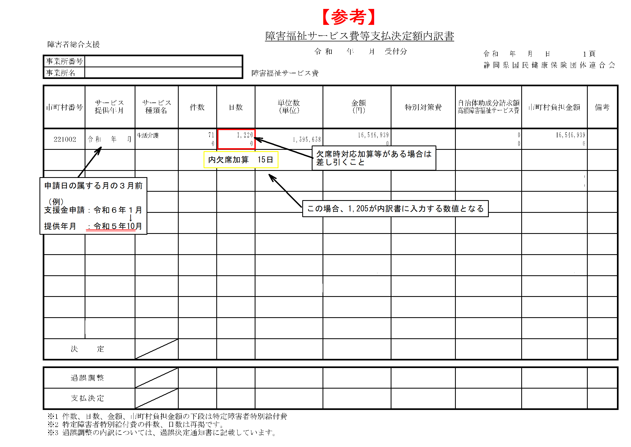
 | 種別 | 市 | 2024-03-31 | 2023-10-30
 | 療養介護 | 340
 | 生活介護 | 340
 | 短期入所（日中活動系サービス併用を除く） | 3,000
 | 短期入所（日中活動系サービス併用に限る） | 2,340
 | 障害者支援施設 | 2,100
 | 自立訓練 | 340
 | 就労移行支援 | 340
 | 就労継続支援 | 340
 | 共同生活援助（日中サービス支援型に限る） | 3,000
 | 共同生活援助（日中サービス支援型を除く） | 2,340
 | 児童発達支援 | 340
 | 放課後等デイサービス | 340
 | 児発・放デイ（多機能） | 340
 | 障害児入所支援 | 2,100
 | 日中一時支援 | 340

申請書（入力不要）
シートの保護は解除しないでください
様式第１号（第５条関係）

社会福祉施設等物価高騰対策支援金交付申請書

 |  |  |  |  | 0
静岡市長 難波 喬司 様

 |  | 申請者 | 住所 | 0
 |  |  | 氏名 | 0
 |  |  |  | 0

支援金の交付を受けたいので、静岡市令和５年度下半期における社会福祉施設等物価高騰対策支援金交付要綱第５条の規定により、次のとおり関係書類を添えて申請します。

１ 交付申請額 円 | 0円

２ 事業種別

３ 添付書類
（１） 申請日の属する月の３月前の月の１月間の延べ利用者数及び開所日数が確認できる書類
（２）障害福祉サービス費等支払決定額内訳書（写）

請求書（入力不要）
シートの保護は解除しないでください
様式第４号（第７条関係）

社会福祉施設等物価高騰対策支援金請求書

 |  |  |  |  | 令和 年 月 日
静岡市長 難波 喬司 様

 |  | 申請者 | 住所 | 0
 |  |  | 氏名 | 0
 |  |  |  | 0

令和 年 月 日付け05静保健障企第 号により支援金の交付の確定を受けた事業の支援金について、静岡市令和５年度下半期における社会福祉施設等物価高騰対策支援金交付要綱第７条の規定により、次のとおり請求します。

１ 請求金額 | 0 |  | 円

２ 振込口座 | 金融機関名 |  | 0
 | 支店名 |  | 0
 | 口座種別 |  | 0
 | 口座番号 |  | 0
 | 口座名義 |  | 0
 | 口座カナ |  | 0

データ集計用（入力不要）
シートの保護は解除しないでください
法人等名称 | 振込先金融機関コード | 振込先金融機関名 | 振込先支店コード | 振込先支店名 | 振込先口座種別 | 振込先口座番号 | 振込先口座カナ | 支援金額（計） | 振込先口座名義 | 申請日 | 申請者郵便番号（法人郵便番号） | 申請者住所（法人住所） | 法人代表者職種・氏名 | 担当者氏名 | 担当者所属 | 担当者連絡先（電話） | 担当者連絡先（メールアドレス） | 種別（１） | 事業所名（１） | 事業所番号（１） | 事業開始日（１） | 延べ利用者数（１） | 開所日数（１） | 日平均利用者数（１） | 支援金額単価（１） | 支援金額①（１） | 運営月数（１） | 支援金額②（１） | 種別（２） | 事業所名（２） | 事業所番号（２） | 事業開始日（２） | 延べ利用者数（２） | 開所日数（２） | 日平均利用者数（２） | 支援金額単価（２） | 支援金額①（２） | 運営月数（２） | 支援金額②（２） | 種別（３） | 事業所名（３） | 事業所番号（３） | 事業開始日（３） | 延べ利用者数（３） | 開所日数（３） | 日平均利用者数（３） | 支援金額単価（３） | 支援金額①（３） | 運営月数（３） | 支援金額②（３） | 種別（４） | 事業所名（４） | 事業所番号（４） | 事業開始日（４） | 延べ利用者数（４） | 開所日数（４） | 日平均利用者数（４） | 支援金額単価（４） | 支援金額①（４） | 運営月数（４） | 支援金額②（４） | 種別（５） | 事業所名（５） | 事業所番号（５） | 事業開始日（５） | 延べ利用者数（５） | 開所日数（５） | 日平均利用者数（５） | 支援金額単価（５） | 支援金額①（５） | 運営月数（５） | 支援金額②（５） | 種別（６） | 事業所名（６） | 事業所番号（６） | 事業開始日（６） | 延べ利用者数（６） | 開所日数（６） | 日平均利用者数（６） | 支援金額単価（６） | 支援金額①（６） | 運営月数（６） | 支援金額②（６） | 種別（７） | 事業所名（７） | 事業所番号（７） | 事業開始日（７） | 延べ利用者数（７） | 開所日数（７） | 日平均利用者数（７） | 支援金額単価（７） | 支援金額①（７） | 運営月数（７） | 支援金額②（７） | 種別（８） | 事業所名（８） | 事業所番号（８） | 事業開始日（８） | 延べ利用者数（８） | 開所日数（８） | 日平均利用者数（８） | 支援金額単価（８） | 支援金額①（８） | 運営月数（８） | 支援金額②（８） | 種別（９） | 事業所名（９） | 事業所番号（９） | 事業開始日（９） | 延べ利用者数（９） | 開所日数（９） | 日平均利用者数（９） | 支援金額単価（９） | 支援金額①（９） | 運営月数（９） | 支援金額②（９） | 種別（１０） | 事業所名（１０） | 事業所番号（１０） | 事業開始日（１０） | 延べ利用者数（１０） | 開所日数（１０） | 日平均利用者数（１０） | 支援金額単価（１０） | 支援金額①（１０） | 運営月数（１０） | 支援金額②（１０） | 種別（１１） | 事業所名（１１） | 事業所番号（１１） | 事業開始日（１１） | 延べ利用者数（１１） | 開所日数（１１） | 日平均利用者数（１１） | 支援金額単価（１１） | 支援金額①（１１） | 運営月数（１１） | 支援金額②（１１） | 種別（１２） | 事業所名（１２） | 事業所番号（１２） | 事業開始日（１２） | 延べ利用者数（１２） | 開所日数（１２） | 日平均利用者数（１２） | 支援金額単価（１２） | 支援金額①（１２） | 運営月数（１２） | 支援金額②（１２） | 種別（１３） | 事業所名（１３） | 事業所番号（１３） | 事業開始日（１３） | 延べ利用者数（１３） | 開所日数（１３） | 日平均利用者数（１３） | 支援金額単価（１３） | 支援金額①（１３） | 運営月数（１３） | 支援金額②（１３） | 種別（１４） | 事業所名（１４） | 事業所番号（１４） | 事業開始日（１４） | 延べ利用者数（１４） | 開所日数（１４） | 日平均利用者数（１４） | 支援金額単価（１４） | 支援金額①（１４） | 運営月数（１４） | 支援金額②（１４） | 種別（１５） | 事業所名（１５） | 事業所番号（１５） | 事業開始日（１５） | 延べ利用者数（１５） | 開所日数（１５） | 日平均利用者数（１５） | 支援金額単価（１５） | 支援金額①（１５） | 運営月数（１５） | 支援金額②（１５） | 種別（１６） | 事業所名（１６） | 事業所番号（１６） | 事業開始日（１６） | 延べ利用者数（１６） | 開所日数（１６） | 日平均利用者数（１６） | 支援金額単価（１６） | 支援金額①（１６） | 運営月数（１６） | 支援金額②（１６） | 種別（１７） | 事業所名（１７） | 事業所番号（１７） | 事業開始日（１７） | 延べ利用者数（１７） | 開所日数（１７） | 日平均利用者数（１７） | 支援金額単価（１７） | 支援金額①（１７） | 運営月数（１７） | 支援金額②（１７） | 種別（１８） | 事業所名（１８） | 事業所番号（１８） | 事業開始日（１８） | 延べ利用者数（１８） | 開所日数（１８） | 日平均利用者数（１８） | 支援金額単価（１８） | 支援金額①（１８） | 運営月数（１８） | 支援金額②（１８） | 種別（１９） | 事業所名（１９） | 事業所番号（１９） | 事業開始日（１９） | 延べ利用者数（１９） | 開所日数（１９） | 日平均利用者数（１９） | 支援金額単価（１９） | 支援金額①（１９） | 運営月数（１９） | 支援金額②（１９） | 種別（２０） | 事業所名（２０） | 事業所番号（２０） | 事業開始日（２０） | 延べ利用者数（２０） | 開所日数（２０） | 日平均利用者数（２０） | 支援金額単価（２０） | 支援金額①（２０） | 運営月数（２０） | 支援金額②（２０） | 種別（２１） | 事業所名（２１） | 事業所番号（２１） | 事業開始日（２１） | 延べ利用者数（２１） | 開所日数（２１） | 日平均利用者数（２１） | 支援金額単価（２１） | 支援金額①（２１） | 運営月数（２１） | 支援金額②（２１） | 種別（２２） | 事業所名（２２） | 事業所番号（２２） | 事業開始日（２２） | 延べ利用者数（２２） | 開所日数（２２） | 日平均利用者数（２２）
0 | 0 | 0 | 0 | 0 | 0 | 0 | 0 | 0 | 0 | 0 | 0 | 0 | 0 | 0 | 0 | 0 | 0 | 0 | 0 | 0 | 0 | 0 | 0 |  |  |  |  |  | 0 | 0 | 0 | 0 | 0 | 0 |  |  |  |  |  | 0 | 0 | 0 | 0 | 0 | 0 |  |  |  |  |  | 0 | 0 | 0 | 0 | 0 | 0 |  |  |  |  |  | 0 | 0 | 0 | 0 | 0 | 0 |  |  |  |  |  | 0 | 0 | 0 | 0 | 0 | 0 |  |  |  |  |  | 0 | 0 | 0 | 0 | 0 | 0 |  |  |  |  |  | 0 | 0 | 0 | 0 | 0 | 0 |  |  |  |  |  | 0 | 0 | 0 | 0 | 0 | 0 |  |  |  |  |  | 0 | 0 | 0 | 0 | 0 | 0 |  |  |  |  |  | 0 | 0 | 0 | 0 | 0 | 0 |  |  |  |  |  | 0 | 0 | 0 | 0 | 0 | 0 |  |  |  |  |  | 0 | 0 | 0 | 0 | 0 | 0 |  |  |  |  |  | 0 | 0 | 0 | 0 | 0 | 0 |  |  |  |  |  | 0 | 0 | 0 | 0 | 0 | 0 |  |  |  |  |  | 0 | 0 | 0 | 0 | 0 | 0 |  |  |  |  |  | 0 | 0 | 0 | 0 | 0 | 0 |  |  |  |  |  | 0 | 0 | 0 | 0 | 0 | 0 |  |  |  |  |  | 0 | 0 | 0 | 0 | 0 | 0 |  |  |  |  |  | 0 | 0 | 0 | 0 | 0 | 0 |  |  |  |  |  | 0 | 0 | 0 | 0 | 0 | 0 |  |  |  |  |  | 0 | 0 | 0 | 0 | 0 | 0
 |  |  |  |  |  |  |  |  |  |  |  |  |  |  |  |  |  | 1 | 1 | 1 | 1 | 1 | 1 | 1 | 1 | 1 | 1 | 1 | 2 | 2 | 2 | 2 | 2 | 2 | 2 | 2 | 2 | 2 | 2 | 3 | 3 | 3 | 3 | 3 | 3 | 3 | 3 | 3 | 3 | 3 | 4 | 4 | 4 | 4 | 4 | 4 | 4 | 4 | 4 | 4 | 4 | 5 | 5 | 5 | 5 | 5 | 5 | 5 | 5 | 5 | 5 | 5 | 6 | 6 | 6 | 6 | 6 | 6 | 6 | 6 | 6 | 6 | 6 | 7 | 7 | 7 | 7 | 7 | 7 | 7 | 7 | 7 | 7 | 7 | 8 | 8 | 8 | 8 | 8 | 8 | 8 | 8 | 8 | 8 | 8 | 9 | 9 | 9 | 9 | 9 | 9 | 9 | 9 | 9 | 9 | 9 | 10 | 10 | 10 | 10 | 10 | 10 | 10 | 10 | 10 | 10 | 10 | 11 | 11 | 11 | 11 | 11 | 11 | 11 | 11 | 11 | 11 | 11 | 12 | 12 | 12 | 12 | 12 | 12 | 12 | 12 | 12 | 12 | 12 | 13 | 13 | 13 | 13 | 13 | 13 | 13 | 13 | 13 | 13 | 13 | 14 | 14 | 14 | 14 | 14 | 14 | 14 | 14 | 14 | 14 | 14 | 15 | 15 | 15 | 15 | 15 | 15 | 15 | 15 | 15 | 15 | 15 | 16 | 16 | 16 | 16 | 16 | 16 | 16 | 16 | 16 | 16 | 16 | 17 | 17 | 17 | 17 | 17 | 17 | 17 | 17 | 17 | 17 | 17 | 18 | 18 | 18 | 18 | 18 | 18 | 18 | 18 | 18 | 18 | 18 | 19 | 19 | 19 | 19 | 19 | 19 | 19 | 19 | 19 | 19 | 19 | 20 | 20 | 20 | 20 | 20 | 20 | 20 | 20 | 20 | 20 | 20 | 21 | 21 | 21 | 21 | 21 | 21 | 21 | 21 | 21 | 21 | 21 | 22 | 22 | 22 | 22 | 22 | 22 | 22
 |  |  |  |  |  |  |  |  |  |  |  |  |  |  |  |  |  | 3 | 4 | 5 | 6 | 7 | 8 | 9 | 10 | 11 | 12 | 13 | 3 | 4 | 5 | 6 | 7 | 8 | 9 | 10 | 11 | 12 | 13 | 3 | 4 | 5 | 6 | 7 | 8 | 9 | 10 | 11 | 12 | 13 | 3 | 4 | 5 | 6 | 7 | 8 | 9 | 10 | 11 | 12 | 13 | 3 | 4 | 5 | 6 | 7 | 8 | 9 | 10 | 11 | 12 | 13 | 3 | 4 | 5 | 6 | 7 | 8 | 9 | 10 | 11 | 12 | 13 | 3 | 4 | 5 | 6 | 7 | 8 | 9 | 10 | 11 | 12 | 13 | 3 | 4 | 5 | 6 | 7 | 8 | 9 | 10 | 11 | 12 | 13 | 3 | 4 | 5 | 6 | 7 | 8 | 9 | 10 | 11 | 12 | 13 | 3 | 4 | 5 | 6 | 7 | 8 | 9 | 10 | 11 | 12 | 13 | 3 | 4 | 5 | 6 | 7 | 8 | 9 | 10 | 11 | 12 | 13 | 3 | 4 | 5 | 6 | 7 | 8 | 9 | 10 | 11 | 12 | 13 | 3 | 4 | 5 | 6 | 7 | 8 | 9 | 10 | 11 | 12 | 13 | 3 | 4 | 5 | 6 | 7 | 8 | 9 | 10 | 11 | 12 | 13 | 3 | 4 | 5 | 6 | 7 | 8 | 9 | 10 | 11 | 12 | 13 | 3 | 4 | 5 | 6 | 7 | 8 | 9 | 10 | 11 | 12 | 13 | 3 | 4 | 5 | 6 | 7 | 8 | 9 | 10 | 11 | 12 | 13 | 3 | 4 | 5 | 6 | 7 | 8 | 9 | 10 | 11 | 12 | 13 | 3 | 4 | 5 | 6 | 7 | 8 | 9 | 10 | 11 | 12 | 13 | 3 | 4 | 5 | 6 | 7 | 8 | 9 | 10 | 11 | 12 | 13 | 3 | 4 | 5 | 6 | 7 | 8 | 9 | 10 | 11 | 12 | 13 | 3 | 4 | 5 | 6 | 7 | 8 | 9

